Hoja
ECCOFLEX DAMA 2026 |  |  |  |  |  |  | PA02 | PA03 | PA04 | TOTAL
COLECCIÓN NEWWALK | ART. | MATERIAL | COLOR | Nº | PRECIO | COMPRA
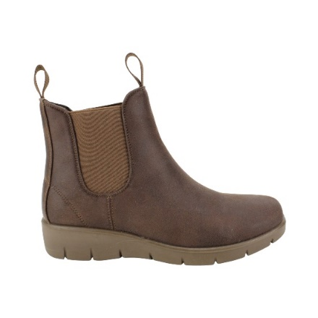 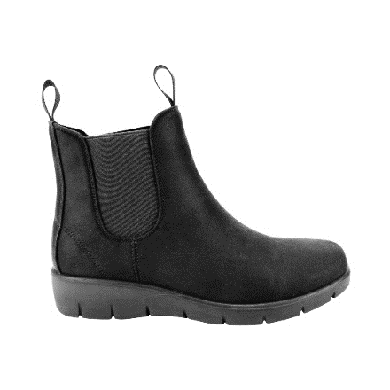 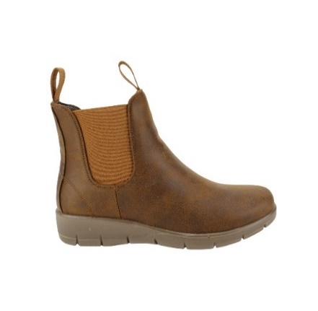 |  |  |  |  |  |  |  |  |  | 0
 |  |  |  |  |  |  |  |  |  | 0
 |  |  |  |  |  |  |  |  |  | 0
 | KWF250327 | PU | BLACK | 35 - 40 | $ 13,990 |  |  |  |  | 0
 | R |  | BROWN |  |  |  |  |  |  | 0
 | C |  | CAMEL |  |  |  |  |  |  | 0
 |  |  |  |  |  |  |  |  |  | 0
 |  |  |  |  |  |  |  |  |  | 0
 |  |  |  |  |  |  |  |  |  | 0
 |  |  |  |  |  |  |  |  |  | 0
 |  |  |  |  |  |  |  |  |  | 0
 |  |  |  |  |  |  |  |  |  | 0
 |  |  |  |  |  |  |  |  |  | 0
 |  |  |  |  |  |  |  |  |  | 0
 |  |  |  |  |  |  |  |  |  | 0
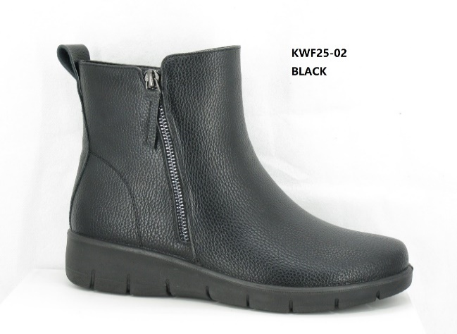 |  |  |  |  |  |  |  |  |  | 0
 |  |  |  |  |  |  |  |  |  | 0
 |  |  |  |  |  |  |  |  |  | 0
 | KWF2502 | PU | BLACK | 35 - 40 | $ 12,990 |  |  |  |  | 0
 |  |  |  |  |  |  |  |  |  | 0
 |  |  |  |  |  |  |  |  |  | 0
 |  |  |  |  |  |  |  |  |  | 0
 |  |  |  |  |  |  |  |  |  | 0
 |  |  |  |  |  |  |  |  |  | 0
 |  |  |  |  |  |  |  |  |  | 0
 |  |  |  |  |  |  |  |  |  | 0
 |  |  |  |  |  |  |  |  |  | 0
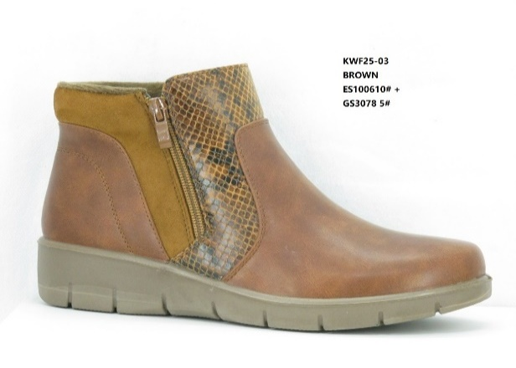 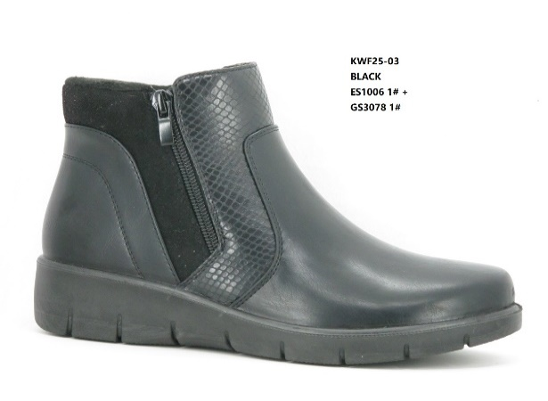 |  |  |  |  |  |  |  |  |  | 0
 |  |  |  |  |  |  |  |  |  | 0
 |  |  |  |  |  |  |  |  |  | 0
 | KWF2503 | PU | BLACK | 35 - 40 | $ 12,990 |  |  |  |  | 0
 | C |  | BROWN |  |  |  |  |  |  | 0
 |  |  |  |  |  |  |  |  |  | 0
 |  |  |  |  |  |  |  |  |  | 0
 |  |  |  |  |  |  |  |  |  | 0
 |  |  |  |  |  |  |  |  |  | 0
 |  |  |  |  |  |  |  |  |  | 0
 |  |  |  |  |  |  |  |  |  | 0
 |  |  |  |  |  |  |  |  |  | 0
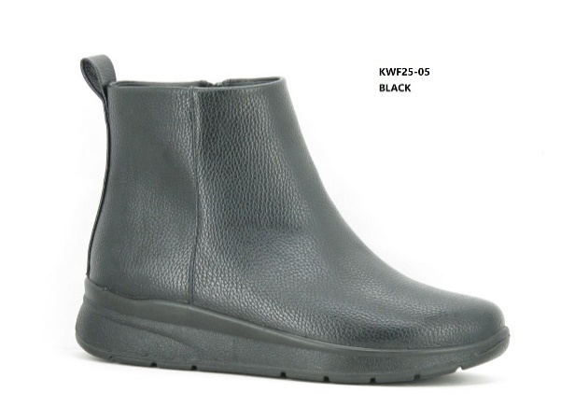 |  |  |  |  |  |  |  |  |  | 0
 |  |  |  |  |  |  |  |  |  | 0
 |  |  |  |  |  |  |  |  |  | 0
 | KWF2505 | PU | BLACK | 35 - 40 | $ 12,990 |  |  |  |  | 0
 |  |  |  |  |  |  |  |  |  | 0
 |  |  |  |  |  |  |  |  |  | 0
 |  |  |  |  |  |  |  |  |  | 0
 |  |  |  |  |  |  |  |  |  | 0
 |  |  |  |  |  |  |  |  |  | 0
 |  |  |  |  |  |  |  |  |  | 0
 |  |  |  |  |  |  |  |  |  | 0
 |  |  |  |  |  |  |  |  |  | 0
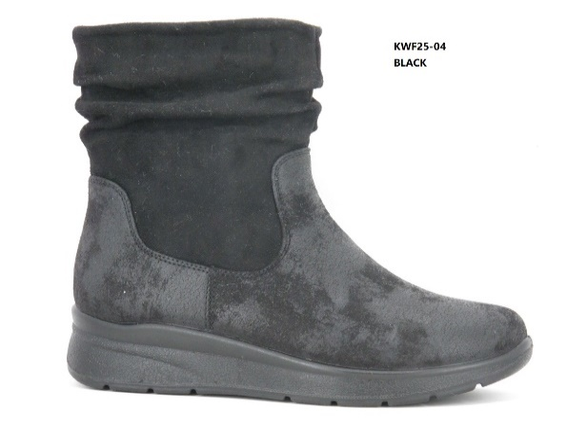 |  |  |  |  |  |  |  |  |  | 0
 |  |  |  |  |  |  |  |  |  | 0
 |  |  |  |  |  |  |  |  |  | 0
 | KWF2504 | PU | BLACK | 35 - 40 | $ 13,990 |  |  |  |  | 0
 |  |  |  |  |  |  |  |  |  | 0
 |  |  |  |  |  |  |  |  |  | 0
 |  |  |  |  |  |  |  |  |  | 0
 |  |  |  |  |  |  |  |  |  | 0
 |  |  |  |  |  |  |  |  |  | 0
 |  |  |  |  |  |  |  |  |  | 0
 |  |  |  |  |  |  |  |  |  | 0
 |  |  |  |  |  |  |  |  |  | 0
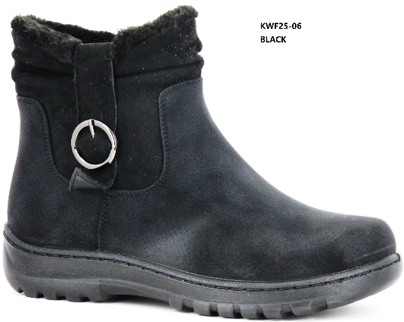 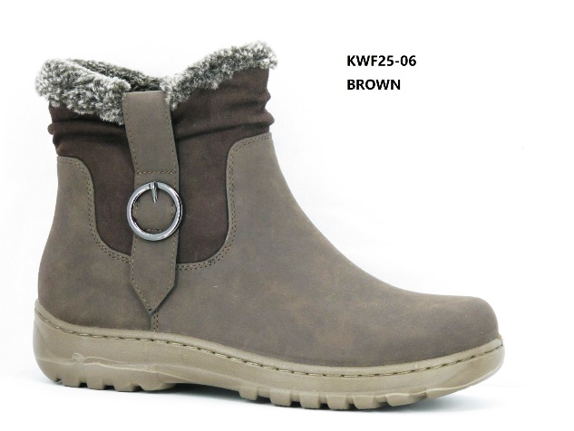 |  |  |  |  |  |  |  |  |  | 0
 |  |  |  |  |  |  |  |  |  | 0
 |  |  |  |  |  |  |  |  |  | 0
 | KWF2506 | PU | BLACK | 35 - 40 | $ 12,990 |  |  |  |  | 0
 |  |  | BROWN |  |  |  |  |  |  | 0
 |  |  |  |  |  |  |  |  |  | 0
 |  |  |  |  |  |  |  |  |  | 0
 |  |  |  |  |  |  |  |  |  | 0
 |  |  |  |  |  |  |  |  |  | 0
 |  |  |  |  |  |  |  |  |  | 0
 |  |  |  |  |  |  |  |  |  | 0
 |  |  |  |  |  |  |  |  |  | 0
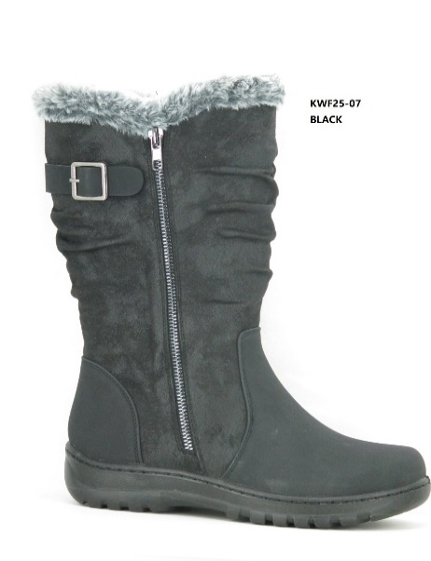 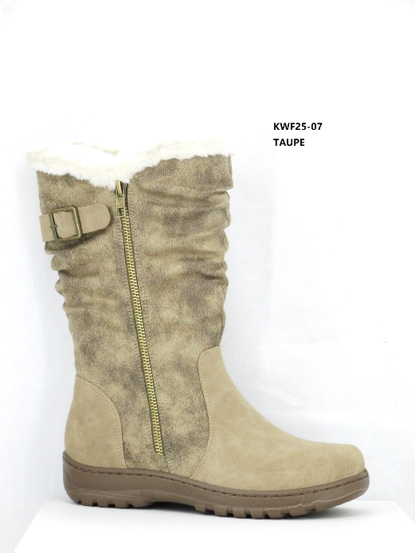 |  |  |  |  |  |  |  |  |  | 0
 |  |  |  |  |  |  |  |  |  | 0
 |  |  |  |  |  |  |  |  |  | 0
 | KWF2507 | PU | BLACK | 35 - 40 | $ 15,990 |  |  |  |  | 0
 | C |  | TAUPE |  |  |  |  |  |  | 0
 |  |  |  |  |  |  |  |  |  | 0
 |  |  |  |  |  |  |  |  |  | 0
 |  |  |  |  |  |  |  |  |  | 0
 |  |  |  |  |  |  |  |  |  | 0
 |  |  |  |  |  |  |  |  |  | 0
 |  |  |  |  |  |  |  |  |  | 0
 |  |  |  |  |  |  |  |  |  | 0
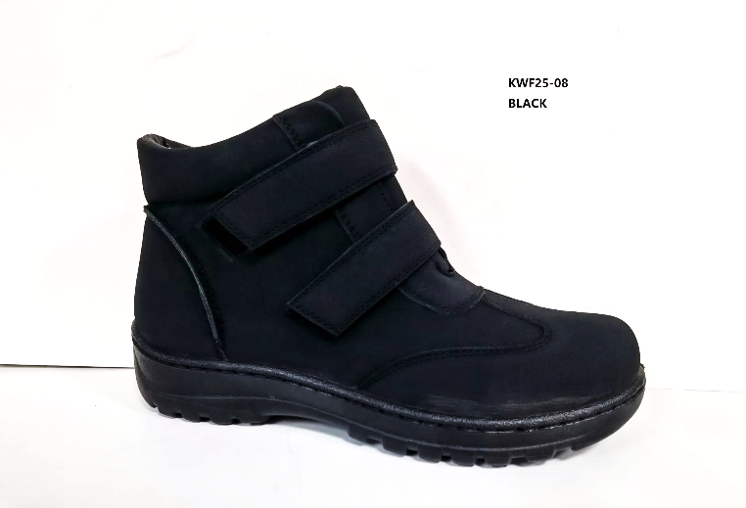 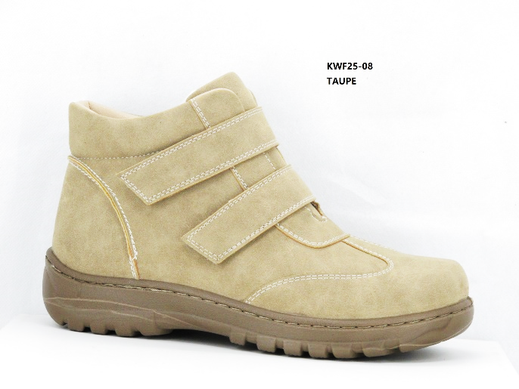 |  |  |  |  |  |  |  |  |  | 0
 |  |  |  |  |  |  |  |  |  | 0
 |  |  |  |  |  |  |  |  |  | 0
 | KWF2508 | PU | BLACK | 35 - 40 | $ 12,990 |  |  |  |  | 0
 |  |  | TAUPE |  |  |  |  |  |  | 0
 |  |  |  |  |  |  |  |  |  | 0
 |  |  |  |  |  |  |  |  |  | 0
 |  |  |  |  |  |  |  |  |  | 0
 |  |  |  |  |  |  |  |  |  | 0
 |  |  |  |  |  |  |  |  |  | 0
 |  |  |  |  |  |  |  |  |  | 0
 |  |  |  |  |  |  |  |  |  | 0
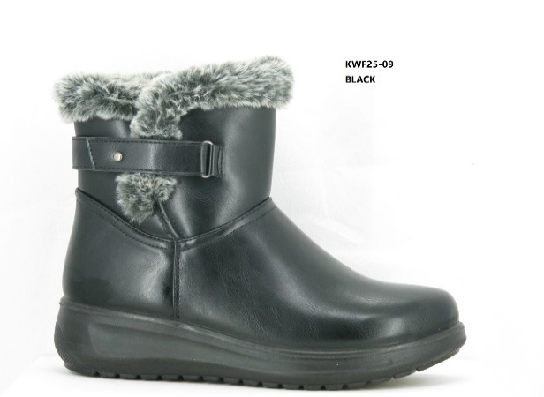 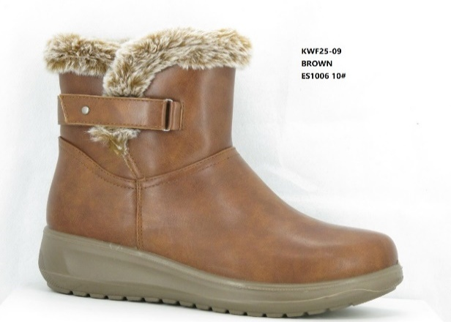 |  |  |  |  |  |  |  |  |  | 0
 |  |  |  |  |  |  |  |  |  | 0
 |  |  |  |  |  |  |  |  |  | 0
 | KWF2509 | PU | BLACK | 35 - 40 | $ 13,990 |  |  |  |  | 0
 | H |  | BROWN |  |  |  |  |  |  | 0
 | C |  |  |  |  |  |  |  |  | 0
 |  |  |  |  |  |  |  |  |  | 0
 |  |  |  |  |  |  |  |  |  | 0
 |  |  |  |  |  |  |  |  |  | 0
 |  |  |  |  |  |  |  |  |  | 0
 |  |  |  |  |  |  |  |  |  | 0
 |  |  |  |  |  |  |  |  |  | 0
 |  |  |  |  |  |  |  |  |  | 0
 |  |  |  |  |  |  |  |  |  | 0
 |  |  |  |  |  |  |  |  |  | 0
 | FABI78 | PU | BLACK | 35 - 40 | $ 11,990 |  |  |  |  | 0
 | H |  |  |  |  |  |  |  |  | 0
 |  |  |  |  |  |  |  |  |  | 0
 |  |  |  |  |  |  |  |  |  | 0
 |  |  |  |  |  |  |  |  |  | 0
 |  |  |  |  |  |  |  |  |  | 0
 |  |  |  |  |  |  |  |  |  | 0
 |  |  |  |  |  |  |  |  |  | 0
 |  |  |  |  |  |  |  |  |  | 0
 |  |  |  |  |  |  |  |  |  | 0
 |  |  |  |  |  |  |  |  |  | 0
 |  |  |  |  |  |  |  |  |  | 0
 | FABI69 | PU | BLACK | 35 - 40 | $ 12,490 |  |  |  |  | 0
 |  |  |  |  |  |  |  |  |  | 0
 |  |  |  |  |  |  |  |  |  | 0
 |  |  |  |  |  |  |  |  |  | 0
 |  |  |  |  |  |  |  |  |  | 0
 |  |  |  |  |  |  |  |  |  | 0
 |  |  |  |  |  |  |  |  |  | 0
 |  |  |  |  |  |  |  |  |  | 0
 |  |  |  |  |  |  |  |  |  | 0
 |  |  |  |  |  |  |  |  |  | 0
 |  |  |  |  |  |  |  |  |  | 0
 |  |  |  |  |  |  |  |  |  | 0
 | FAMA13 | PU | BLACK | 35 - 40 | $ 11,990 |  | 12 | 12 |  | 24
 | C |  | BROWN |  |  |  |  |  |  | 0
 |  |  | CAMEL |  |  |  |  |  |  | 0
 |  |  |  |  |  |  |  |  |  | 0
 |  |  |  |  |  |  |  |  |  | 0
 |  |  |  |  |  |  |  |  |  | 0
 |  |  |  |  |  |  |  |  |  | 0
 |  |  |  |  |  |  |  |  |  | 0
 |  |  |  |  |  |  |  |  |  | 0
 |  |  |  |  |  |  |  |  |  | 0
 |  |  |  |  |  |  |  |  |  | 0
 |  |  |  |  |  |  |  |  |  | 0
 |  |  |  |  |  |  |  |  |  | 0
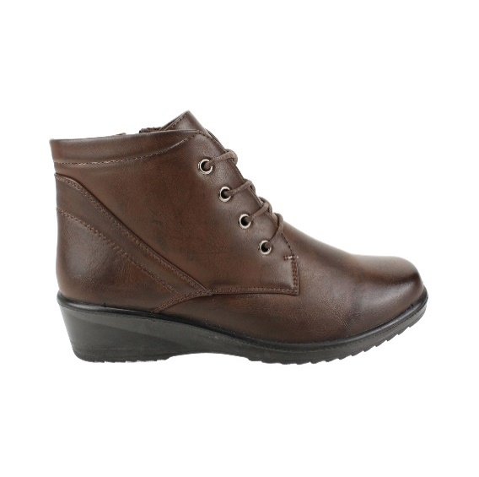 |  |  |  |  |  |  |  |  |  | 0
 |  |  |  |  |  |  |  |  |  | 0
 |  |  |  |  |  |  |  |  |  | 0
 | FABI49 | PU | BROWN | 35 - 40 | $ 12,490 |  |  |  |  | 0
 |  |  | BLACK |  |  |  |  |  |  | 0
 |  |  |  |  |  |  |  |  |  | 0
 |  |  |  |  |  |  |  |  |  | 0
 |  |  |  |  |  |  |  |  |  | 0
 |  |  |  |  |  |  |  |  |  | 0
 |  |  |  |  |  |  |  |  |  | 0
 |  |  |  |  |  |  |  |  |  | 0
 |  |  |  |  |  |  |  |  |  | 0
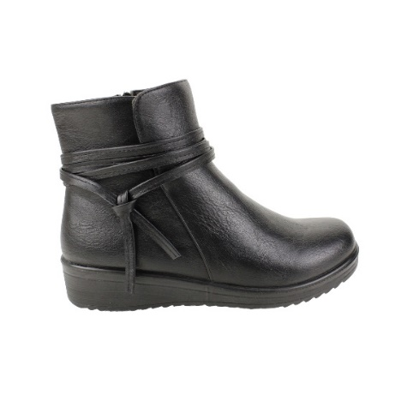 |  |  |  |  |  |  |  |  |  | 0
 |  |  |  |  |  |  |  |  |  | 0
 |  |  |  |  |  |  |  |  |  | 0
 | FAMA04 | PU | BLACK | 35 - 40 | $ 12,490 |  | 12 | 12 | 12 | 36
 |  |  | BROWN |  |  |  |  |  |  | 0
 |  |  |  |  |  |  |  |  |  | 0
 |  |  |  |  |  |  |  |  |  | 0
 |  |  |  |  |  |  |  |  |  | 0
 |  |  |  |  |  |  |  |  |  | 0
 |  |  |  |  |  |  |  |  |  | 0
 |  |  |  |  |  |  |  |  |  | 0
 |  |  |  |  |  |  |  |  |  | 0
 |  |  | CAMEL |  |  |  |  |  |  | 0
 |  |  |  |  |  |  |  |  |  | 0
 |  |  |  |  |  |  |  |  |  | 0
 |  |  |  |  |  |  |  |  |  | 0
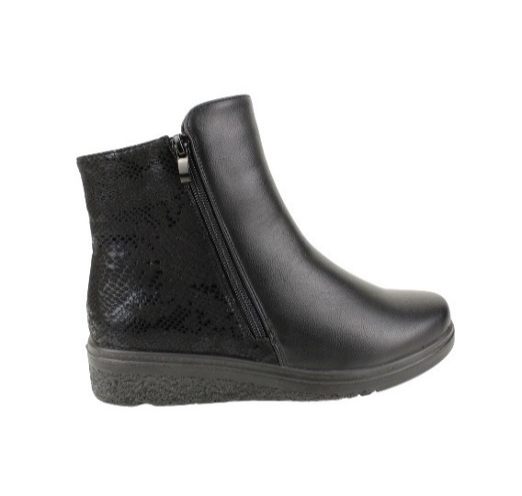 |  |  |  |  |  |  |  |  |  | 0
 |  |  |  |  |  |  |  |  |  | 0
 |  |  |  |  |  |  |  |  |  | 0
 | FAMA93 | PU | BLACK | 35 - 40 | $ 11,990 |  |  |  |  | 0
 | C |  | PRINT |  |  |  |  |  |  | 0
 |  |  |  |  |  |  |  |  |  | 0
 |  |  |  |  |  |  |  |  |  | 0
 |  |  |  |  |  |  |  |  |  | 0
 |  |  |  |  |  |  |  |  |  | 0
 |  |  |  |  |  |  |  |  |  | 0
 |  |  |  |  |  |  |  |  |  | 0
 |  |  |  |  |  |  |  |  |  | 0
 |  |  |  |  |  |  |  |  |  | 0
 |  |  |  |  |  |  |  |  |  | 0
 |  |  |  |  |  |  |  |  |  | 0
 | FAMAC6 | PU | BLACK | 35 - 40 | $ 13,990 |  |  |  |  | 0
 |  |  |  |  |  |  |  |  |  | 0
 |  |  |  |  |  |  |  |  |  | 0
 |  |  |  |  |  |  |  |  |  | 0
 |  |  |  |  |  |  |  |  |  | 0
 |  |  |  |  |  |  |  |  |  | 0
 |  |  |  |  |  |  |  |  |  | 0
 |  |  |  |  |  |  |  |  |  | 0
 |  |  |  |  |  |  |  |  |  | 0
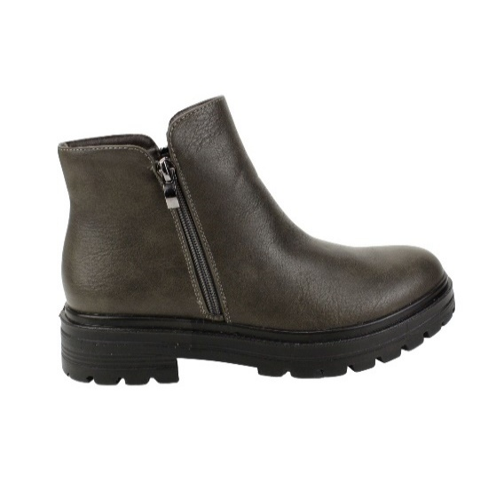 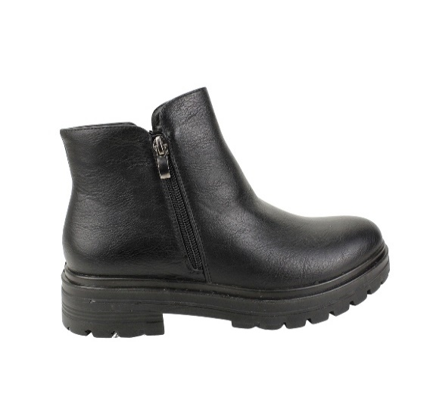 |  |  |  |  |  |  |  |  |  | 0
 |  |  |  |  |  |  |  |  |  | 0
 |  |  |  |  |  |  |  |  |  | 0
 | FAMAZ5 | PU | BLACK | 35 - 40 | $ 12,990 |  |  |  |  | 0
 | C |  | OLIVE |  |  |  |  |  |  | 0
 |  |  |  |  |  |  |  |  |  | 0
 |  |  |  |  |  |  |  |  |  | 0
 |  |  |  |  |  |  |  |  |  | 0
 |  |  |  |  |  |  |  |  |  | 0
 |  |  |  |  |  |  |  |  |  | 0
 |  |  |  |  |  |  |  |  |  | 0
 |  |  |  |  |  |  |  |  |  | 0
 |  |  |  |  |  |  |  |  |  | 0
 |  |  |  |  |  |  |  |  |  | 0
 |  |  |  |  |  |  |  |  |  | 0
 | FAMAM7 | PU | BLACK | 35 - 40 | $ 12,990 |  |  |  |  | 0
 | C |  | CAMEL |  |  |  |  |  |  | 0
 |  |  |  |  |  |  |  |  |  | 0
 |  |  |  |  |  |  |  |  |  | 0
 |  |  |  |  |  |  |  |  |  | 0
 |  |  |  |  |  |  |  |  |  | 0
 |  |  |  |  |  |  |  |  |  | 0
 |  |  |  |  |  |  |  |  |  | 0
 |  |  |  |  |  |  |  |  |  | 0
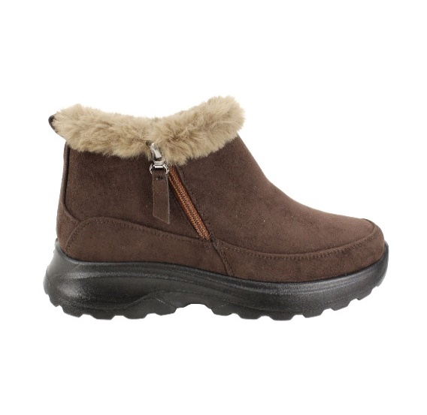 |  |  |  |  |  |  |  |  |  | 0
 |  |  |  |  |  |  |  |  |  | 0
 |  |  |  |  |  |  |  |  |  | 0
 | FHEN68 | PU | BLACK | 35 - 40 | $ 9,990 |  |  |  |  | 0
 |  |  |  |  |  |  |  |  |  | 0
 |  |  |  |  |  |  |  |  |  | 0
 |  |  |  |  |  |  |  |  |  | 0
 |  |  | BROWN |  |  |  |  |  |  | 0
 |  |  |  |  |  |  |  |  |  | 0
 |  |  |  |  |  |  |  |  |  | 0
 |  |  |  |  |  |  |  |  |  | 0
 |  |  |  |  |  |  |  |  |  | 0
 |  |  |  |  |  |  |  |  |  | 0
 |  |  |  |  |  |  |  |  |  | 0
 |  |  |  |  |  |  |  |  |  | 0
 | FHEN68 | PU | CAMEL | 35 - 40 | $ 9,990 |  |  |  |  | 0
 |  |  |  |  |  |  |  |  |  | 0
 |  |  |  |  |  |  |  |  |  | 0
 |  |  |  |  |  |  |  |  |  | 0
 |  |  |  |  |  |  |  |  |  | 0
 |  |  |  |  |  |  |  |  |  | 0
 |  |  |  |  |  |  |  |  |  | 0
 |  |  |  |  |  |  |  |  |  | 0
 |  |  |  |  |  |  |  |  |  | 0
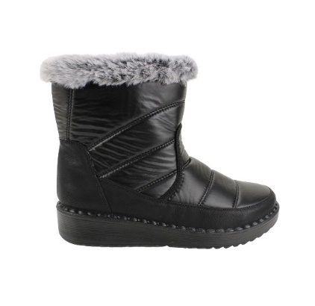 |  |  |  |  |  |  |  |  |  | 0
 |  |  |  |  |  |  |  |  |  | 0
 |  |  |  |  |  |  |  |  |  | 0
 | FHB588 | PU | BLACK | 35 - 40 | $ 11,490 |  |  |  |  | 0
 |  |  |  |  |  |  |  |  |  | 0
 |  |  |  |  |  |  |  |  |  | 0
 |  |  |  |  |  |  |  |  |  | 0
 |  |  |  |  |  |  |  |  |  | 0
 |  |  |  |  |  |  |  |  |  | 0
 |  |  |  |  |  |  |  |  |  | 0
 |  |  | GOLD |  |  |  |  |  |  | 0
 |  |  | SILVER |  |  |  |  |  |  | 0
 |  |  |  |  |  |  |  |  |  | 0
 |  |  |  |  |  |  |  |  |  | 0
 |  |  |  |  |  |  |  |  |  | 0
 |  |  |  |  |  |  |  |  |  | 0
 |  |  |  |  |  |  |  |  |  | 0
 |  |  |  |  |  |  |  |  |  | 0
 | FHEN90 | PU | BLACK | 35 - 40 | $ 11,490 |  |  |  |  | 0
 |  |  |  |  |  |  |  |  |  | 0
 |  |  |  |  |  |  |  |  |  | 0
 |  |  |  |  |  |  |  |  |  | 0
 |  |  | GREY |  |  |  |  |  |  | 0
 |  |  |  |  |  |  |  |  |  | 0
 |  |  |  |  |  |  |  |  |  | 0
 |  |  |  |  |  |  |  |  |  | 0
 |  |  |  |  |  |  |  |  |  | 0
 |  |  |  |  |  |  |  |  |  | 0
 |  |  |  |  |  |  |  |  |  | 0
 |  |  |  |  |  |  |  |  |  | 0
 | FER37 | PU | BLACK | 35 - 40 | $ 11,490 |  |  |  |  | 0
 | FER37-B |  | NAVY |  | $ 12,990 |  |  |  |  | 0
 |  |  |  |  |  |  |  |  |  | 0
 |  |  |  |  |  |  |  |  |  | 0
 |  |  |  |  |  |  |  |  |  | 0
 | WATERPROOF ZIP |  |  |  |  |  |  |  |  | 0
 |  |  |  |  |  |  |  |  |  | 0
 | 35-40 : 1 2 3 3 2 1 : 12PRS |  |  |  |  |  |  |  |  | 0
 | 39-44-: 1 2 3 3 2 1 :12PRS |  |  |  |  |  |  |  |  | 0
 |  |  |  |  |  |  |  |  |  | 0
 |  |  |  |  |  |  |  |  |  | 0
 |  |  |  |  |  |  |  |  |  | 0
 | FLIPON6 | PU | BLACK | 35 - 40 | $ 9,990 |  |  |  |  | 0
 |  |  |  |  |  |  |  |  |  | 0
 |  |  |  |  |  |  |  |  |  | 0
 |  |  |  |  |  |  |  |  |  | 0
 |  |  | NAVY |  |  |  |  |  |  | 0
 |  |  |  |  |  |  |  |  |  | 0
 |  |  |  |  |  |  |  |  |  | 0
 |  |  |  |  |  |  |  |  |  | 0
 |  |  |  |  |  |  |  |  |  | 0
 |  |  |  |  |  |  |  |  |  | 0
 |  |  |  |  |  |  |  |  |  | 0
 |  |  |  |  |  |  |  |  |  | 0
 | FHENA05 | PU | BLACK | 35 - 40 | $ 7,490 |  |  |  |  | 0
 |  |  | GREY |  |  |  |  |  |  | 0
 |  |  |  |  |  |  |  |  |  | 0
 |  |  |  |  |  |  |  |  |  | 0
 |  |  |  |  |  |  |  |  |  | 0
 |  |  |  |  |  |  |  |  |  | 0
 |  |  |  |  |  |  |  |  |  | 0
 |  |  |  |  |  |  |  |  |  | 0
 |  |  |  |  |  |  |  |  |  | 0
 |  |  |  |  |  |  |  |  |  | 0
 |  |  |  |  |  |  |  |  |  | 0
 |  |  |  |  |  |  |  |  |  | 0
 | FAUBO46 | PU | BROWN | 35 - 40 | $ 10,990 |  |  |  |  | 0
 |  |  | BLACK |  |  |  |  |  |  | 0
 |  |  |  |  |  |  |  |  |  | 0
 |  |  |  |  |  |  |  |  |  | 0
 |  |  |  |  |  |  |  |  |  | 0
 |  |  |  |  |  |  |  |  |  | 0
 |  |  |  |  |  |  |  |  |  | 0
 |  |  |  |  |  |  |  |  |  | 0
 |  |  |  |  |  |  |  |  |  | 0
 |  |  |  |  |  |  |  |  |  | 0
 |  |  |  |  |  |  |  |  |  | 0
 |  |  |  |  |  |  |  |  |  | 0
 | KWF250327-4 | PU | BROWN | 35 - 40 | $ 12,490 |  |  |  |  | 0
 |  |  |  |  |  |  |  |  |  | 0
 |  |  |  |  |  |  |  |  |  | 0
 |  |  |  |  |  |  |  |  |  | 0
 | C |  | BLACK |  |  |  |  |  |  | 0
 |  |  | CAMEL |  |  |  |  |  |  | 0
 |  |  |  |  |  |  |  |  |  | 0
 |  |  |  |  |  |  |  |  |  | 0
 |  |  |  |  |  |  |  |  |  | 0
 |  |  |  |  |  |  |  |  |  | 0
 |  |  |  |  |  |  |  |  |  | 0
 |  |  |  |  |  |  |  |  |  | 0
 |  |  |  |  |  |  |  |  |  | 0
 |  |  |  |  |  |  |  |  |  | 0
 |  |  |  |  |  |  |  |  |  | 0
 |  |  |  |  |  |  |  |  |  | 0
 | FM55FLUF | PU | BLACK | 35 - 40 | $ 7,990 |  |  |  |  | 0
 |  |  |  |  |  |  |  |  |  | 0
 |  |  |  |  |  |  |  |  |  | 0
 |  |  | CAMEL |  |  |  |  |  |  | 0
 |  |  |  |  |  |  |  |  |  | 0
 |  |  |  |  |  |  |  |  |  | 0
 |  |  |  |  |  |  |  |  |  | 0
 |  |  |  |  |  |  |  |  |  | 0
 |  |  |  |  |  |  |  |  |  | 0
 |  |  |  |  |  |  |  |  |  | 0
 |  |  |  |  |  |  |  |  |  | 0
 |  |  |  |  |  |  |  |  |  | 0
 |  |  |  |  |  |  |  |  |  | 0
 |  |  |  |  |  |  |  |  |  | 0
 | FM55SLIP | PU | BROWN | 35 - 40 | $ 6,990 |  |  |  |  | 0
 | FM55SLIP-B |  | BLACK |  | $ 7,990 |  |  |  |  | 0
 |  |  |  |  |  |  |  |  |  | 0
 | 35-40 : 1 2 3 3 2 1 : 12PRS |  |  |  |  |  |  |  |  | 0
 | 39-44-: 1 2 3 3 2 1 :12PRS |  |  |  |  |  |  |  |  | 0
 |  |  |  |  |  |  |  |  |  | 0
 |  |  |  |  |  |  |  |  |  | 0
 |  |  |  |  |  |  |  |  |  | 0
 |  |  |  |  |  |  |  |  |  | 0
 | FM5575PU | PU | BROWN | 35 - 40 | $ 7,990 |  |  |  |  | 0
 |  |  |  |  |  |  |  |  |  | 0
 |  |  |  |  |  |  |  |  |  | 0
 |  |  |  |  |  |  |  |  |  | 0
 | FM5575PU-B |  | BLACK |  | $ 8,990 |  |  |  |  | 0
 |  |  |  |  |  |  |  |  |  | 0
 | 35-40 : 1 2 3 3 2 1 : 12PRS |  |  |  |  |  |  |  |  | 0
 | 39-44-: 1 2 3 3 2 1 :12PRS |  |  |  |  |  |  |  |  | 0
 |  |  |  |  |  |  |  |  |  | 0
 |  |  |  |  |  |  |  |  |  | 0
 |  |  |  |  |  |  |  |  |  | 0
 |  |  |  |  |  |  |  |  |  | 0
 | FM5575NW | PU | BROWN | 35 - 40 | $ 6,990 |  |  |  |  | 0
 |  |  |  |  |  |  |  |  |  | 0
 |  |  |  |  |  |  |  |  |  | 0
 |  |  |  |  |  |  |  |  |  | 0
 | C |  | BLACK |  |  |  |  |  |  | 0
 |  |  |  |  |  |  |  |  |  | 0
 |  |  |  |  |  |  |  |  |  | 0
 |  |  |  |  |  |  |  |  |  | 0
 |  |  |  |  |  |  |  |  |  | 0
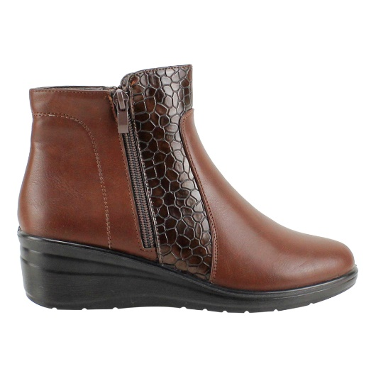 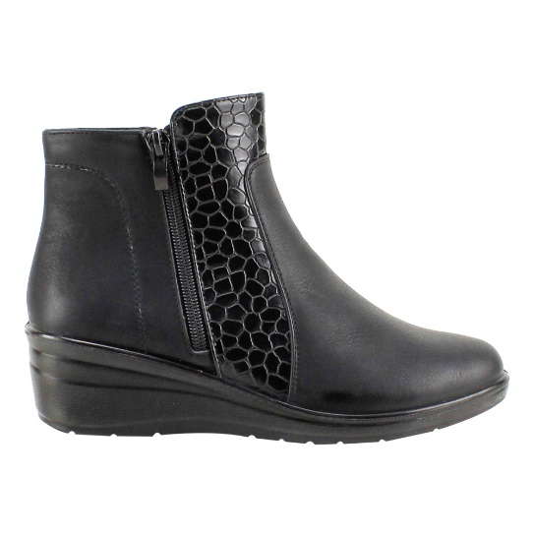 |  |  |  |  |  |  |  |  |  | 0
 |  |  | 276 |  |  |  |  |  |  | 0
 |  |  | 348 |  |  |  |  |  |  | 0
 |  |  |  |  |  |  |  |  |  | 0
 |  |  |  |  |  |  |  |  |  | 0
 |  |  |  |  |  |  |  |  |  | 0
 | FA4682 | PU | BROWN | 35 - 40 | $ 11,990 | 276 |  |  |  | 0
 |  |  | BLACK |  |  | 348 |  |  |  | 0
 |  |  |  |  |  |  |  |  |  | 0
 |  |  |  |  |  |  |  |  |  | 0
 | 35-40: 1 2 3 3 2 1 : 12PRS |  |  |  |  |  |  |  |  | 0
 |  |  |  |  |  |  |  |  |  | 0
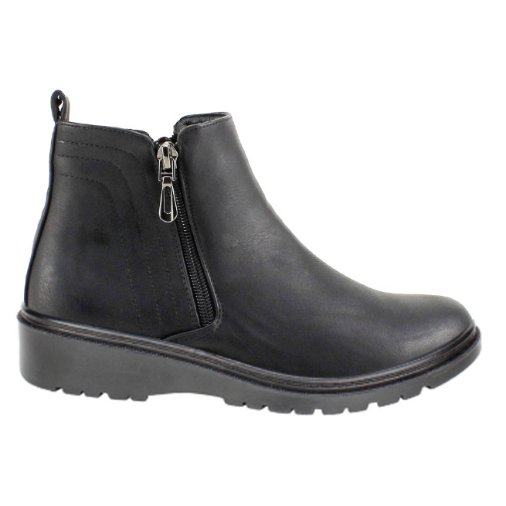 |  |  |  |  |  |  |  |  |  | 0
 |  |  | 312 |  |  |  |  |  |  | 0
 |  |  |  |  |  |  |  |  |  | 0
 | FBC257 | PU | BLACK | 35 - 40 | $ 11,990 | 312 | 12/FACT 53030 | 12/FACT 53030 |  | 0
 |  |  |  |  |  |  |  |  |  | 0
 |  |  |  |  |  |  |  |  |  | 0
 |  |  |  |  |  |  |  |  |  | 0
 |  |  |  |  |  |  |  |  |  | 0
 |  |  |  |  |  |  |  |  |  | 0
 |  |  |  |  |  |  |  |  |  | 0
 | 35-40: 1 2 3 3 2 1 : 12PRS |  |  |  |  |  |  |  |  | 0
 |  |  |  |  |  |  |  |  |  | 0
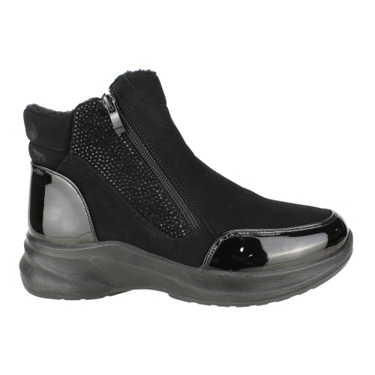 |  |  |  |  |  |  |  |  |  | 0
 |  |  | 348 |  |  |  |  |  |  | 0
 |  |  |  |  |  |  |  |  |  | 0
 | FA5793-90 | PU | BLACK | 35 - 40 | $ 12,990 | 348 |  |  |  | 0
 |  |  |  |  |  |  |  |  |  | 0
 |  |  |  |  |  |  |  |  |  | 0
 |  |  |  |  |  |  |  |  |  | 0
 |  |  |  |  |  |  |  |  |  | 0
 |  |  |  |  |  |  |  |  |  | 0
 | 35-40: 1 2 3 3 2 1 : 12PRS |  |  |  |  |  |  |  |  | 0
 |  |  |  |  |  |  |  |  |  | 0
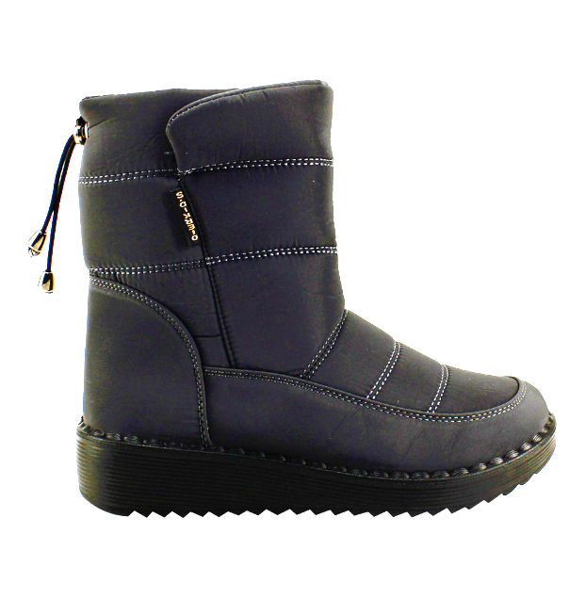 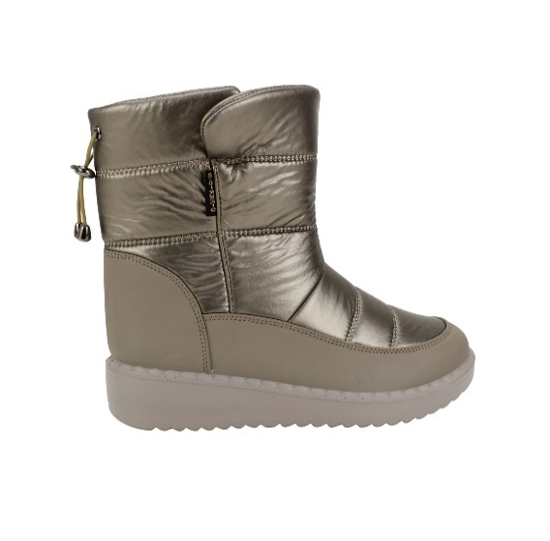 |  |  | 552 |  |  |  |  |  |  | 0
 |  |  | 264 |  |  |  |  |  |  | 0
 |  |  |  |  |  |  |  |  |  | 0
 | FHB477 | PU | BLACK | 35 - 40 | $ 11,990 | 552 |  |  |  | 0
 |  |  |  |  |  |  |  |  |  | 0
 |  |  |  |  |  |  |  |  |  | 0
 |  |  |  |  |  |  |  |  |  | 0
 |  |  | BLACK SHINE |  |  | 264 |  |  |  | 0
 |  |  | SILVER |  |  |  |  |  |  | 0
 |  |  | GOLD |  |  |  |  |  |  | 0
 | 35-40: 1 2 3 3 2 1 : 12PRS |  |  |  |  |  |  |  |  | 0
 |  |  |  |  |  |  |  |  |  | 0
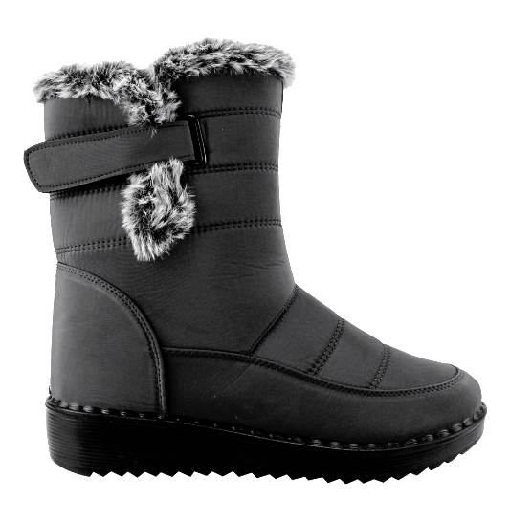 |  |  |  |  |  |  |  |  |  | 0
 |  |  | 504 |  |  |  |  |  |  | 0
 |  |  |  |  |  |  |  |  |  | 0
 | FHB582 | PU | BLACK | 35 - 40 | $ 11,990 |  |  |  |  | 0
 |  |  |  |  |  |  |  |  |  | 0
 |  |  |  |  |  |  |  |  |  | 0
 |  |  |  |  |  |  |  |  |  | 0
 |  |  |  |  |  |  |  |  |  | 0
 |  |  |  |  |  |  |  |  |  | 0
 |  |  |  |  |  |  |  |  |  | 0
 | 35-40: 1 2 3 3 2 1 : 12PRS |  |  |  |  |  |  |  |  | 0
 |  |  |  |  |  |  |  |  |  | 0
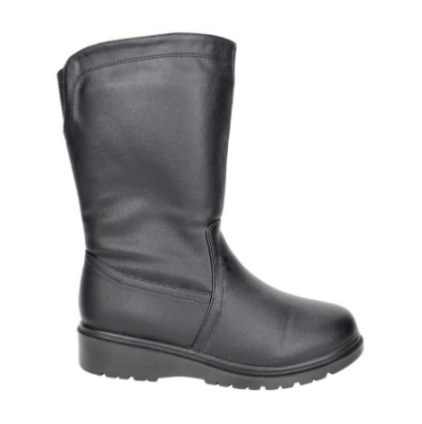 |  |  |  |  |  |  |  |  |  | 0
 |  |  | 180 |  |  |  |  |  |  | 0
 |  |  |  |  |  |  |  |  |  | 0
 | FBC256-90 | PU | BLACK | 35 - 40 | $ 12,990 |  |  |  |  | 0
 |  |  |  |  |  |  |  |  |  | 0
 |  |  |  |  |  |  |  |  |  | 0
 |  |  |  |  |  |  |  |  |  | 0
 |  |  |  |  |  |  |  |  |  | 0
 |  |  |  |  |  |  |  |  |  | 0
 |  |  |  |  |  |  |  |  |  | 0
 | 35-40: 1 2 3 3 2 1 : 12PRS |  |  |  |  |  |  |  |  | 0
 |  |  |  |  |  |  |  |  |  | 0
 |  |  |  |  |  |  |  |  |  | 0
 |  |  |  |  |  |  |  |  |  | 0
 |  |  | 108 |  |  |  |  |  |  | 0
 | FPS626 |  | 60 |  |  |  |  |  |  | 0
 |  |  |  |  |  |  |  |  |  | 0
 |  |  |  |  |  |  |  |  |  | 0
 |  | PU |  | 35 - 40 | $ 9,990 |  |  |  |  | 0
 |  |  | BLACK |  |  |  |  |  |  | 0
 |  |  |  |  |  |  |  |  |  | 0
 |  |  | PURPLE |  |  |  |  |  |  | 0
 | 35-40: 1 2 3 3 2 1 : 12PRS |  |  |  |  |  |  |  |  | 0
 |  |  |  |  |  |  |  |  |  | 0
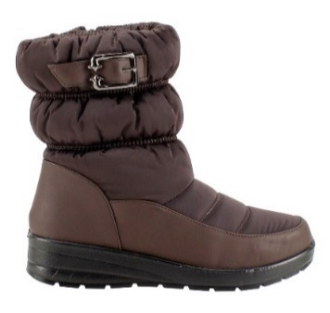 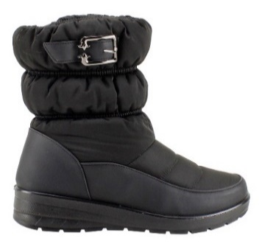 |  |  |  |  |  |  |  |  |  | 0
 |  |  |  |  |  |  |  |  |  | 0
 |  |  |  |  |  |  |  |  |  | 0
 | B68F11012 | PU/ MESH | BROWN | 35 - 40 | $ 10,490 |  |  |  |  | 0
 |  |  |  |  |  |  |  |  |  | 0
 |  |  |  |  |  |  |  |  |  | 0
 |  |  |  |  |  |  |  |  |  | 0
 |  |  | BLACK |  |  |  |  |  |  | 0
 |  |  |  |  |  |  |  |  |  | 0
 |  |  |  |  |  |  |  |  |  | 0
 | 35-40: 1 2 3 3 2 1 : 12PRS |  |  |  |  |  |  |  |  | 0
 |  |  |  |  |  |  |  |  |  | 0
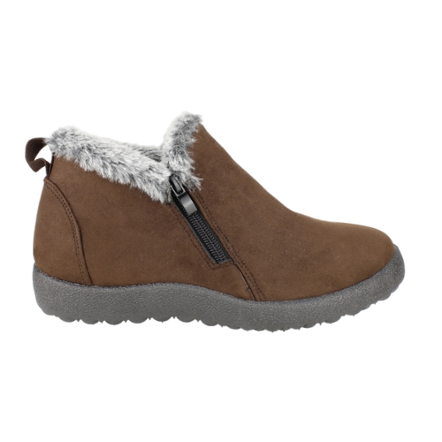 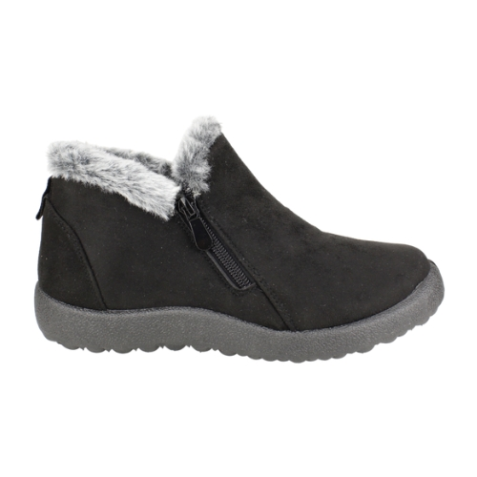 |  |  |  |  |  |  |  |  |  | 0
 |  |  |  |  |  |  |  |  |  | 0
 |  |  |  |  |  |  |  |  |  | 0
 | FCH8951 | SUEDE | RED | 35 - 40 | $ 6,990 |  |  |  |  | 0
 |  |  |  |  |  |  |  |  |  | 0
 |  |  |  |  |  |  |  |  |  | 0
 |  |  |  |  |  |  |  |  |  | 0
 |  |  | BROWN |  |  |  |  |  |  | 0
 |  |  | BLACK |  |  |  |  |  |  | 0
 |  |  |  |  |  |  |  |  |  | 0
 | 35-40: 1 2 3 3 2 1 : 12PRS |  |  |  |  |  |  |  |  | 0
 |  |  |  |  |  |  |  |  |  | 0
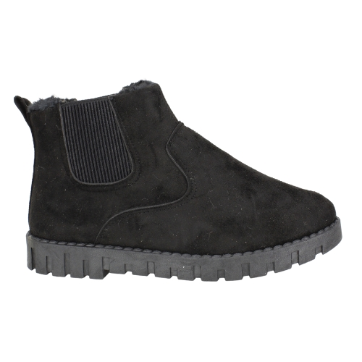 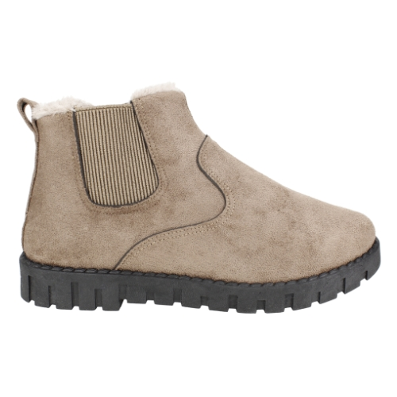 |  |  |  |  |  |  |  |  |  | 0
 |  |  |  |  |  |  |  |  |  | 0
 |  |  |  |  |  |  |  |  |  | 0
 | ZGM57 | SUEDE | BLACK | 35 - 40 | $ 5,990 |  |  |  |  | 0
 |  |  | TAUPE |  |  |  |  |  |  | 0
 |  |  |  |  |  |  |  |  |  | 0
 |  |  |  |  |  |  |  |  |  | 0
 |  |  |  |  |  |  |  |  |  | 0
 |  |  |  |  |  |  |  |  |  | 0
 |  |  |  |  |  |  |  |  |  | 0
 | 35-40: 1 2 3 3 2 1 : 12PRS |  |  |  |  |  |  |  |  | 0
 |  |  |  |  |  |  |  |  |  | 0
 |  |  |  |  |  |  |  |  |  | 0
 |  |  |  |  |  |  |  |  |  | 0
 |  |  |  |  |  |  |  |  |  | 0
 | FM5575D | PU | TAUPE | 35 - 40 | $ 6,990 |  |  |  |  | 0
 |  |  | BROWN |  |  |  |  |  |  | 0
 |  |  |  |  |  |  |  |  |  | 0
 |  |  |  |  |  |  |  |  |  | 0
 |  |  |  |  |  |  |  |  |  | 0
 |  |  | BLACK |  |  |  |  |  |  | 0
 |  |  |  |  |  |  |  |  |  | 0
 | 35-40: 1 2 3 3 2 1 : 12PRS |  |  |  |  |  |  |  |  | 0
 |  |  |  |  |  |  |  |  |  | 0
 |  |  |  |  |  |  |  |  |  | 0
 |  |  |  |  |  |  |  |  |  | 0
 |  |  |  |  |  |  |  |  |  | 0
 | FM5575A | PU | BLACK | 39-44 | $ 6,990 |  |  |  |  | 0
 |  |  | BROWN |  |  |  |  |  |  | 0
 |  |  |  |  |  |  |  |  |  | 0
 |  |  |  |  |  |  |  |  |  | 0
 |  |  |  |  |  |  |  |  |  | 0
 |  |  |  |  |  |  |  |  |  | 0
 |  |  |  |  |  |  |  |  |  | 0
 | 39-44: 1 2 3 3 2 1 : 12PRS |  |  |  |  |  |  |  |  | 0
 |  |  |  |  |  |  |  |  |  | 0
 |  |  |  |  |  |  |  |  |  | 0
 |  |  |  |  |  |  |  |  |  | 0
 |  |  |  |  |  |  |  |  |  | 0
 | FBA124 | PU | BLACK | 35 - 40 | $ 8,990 |  |  |  |  | 0
 |  |  |  |  |  |  |  |  |  | 0
 |  |  |  |  |  |  |  |  |  | 0
 |  |  |  |  |  |  |  |  |  | 0
 |  |  |  |  |  |  |  |  |  | 0
 |  |  |  |  |  |  |  |  |  | 0
 |  |  |  |  |  |  |  |  |  | 0
 | 35-40: 1 2 3 3 2 1 : 12PRS |  |  |  |  |  |  |  |  | 0
 |  |  |  |  |  |  |  |  |  | 0
 |  |  |  |  |  |  |  |  |  | 0
 |  |  |  |  |  |  |  |  |  | 0
 |  |  |  |  |  |  |  |  |  | 0
 |  |  |  |  |  |  |  |  |  | 0
 |  |  |  |  |  |  |  |  |  | 0
 |  |  |  |  |  |  |  |  |  | 0
 | FBA122 | PU | BEIGE | 35 - 40 | $ 8,990 |  |  |  |  | 0
 |  |  |  |  |  |  |  |  |  | 0
 |  |  |  |  |  |  |  |  |  | 0
 | 35-40: 1 2 3 3 2 1 : 12PRS |  |  |  |  |  |  |  |  | 0
 |  |  |  |  |  |  |  |  |  | 0
 |  |  |  |  |  |  |  |  |  | 0
 |  |  |  |  |  |  |  |  |  | 0
 |  |  |  |  |  |  |  |  |  | 0
 |  |  |  |  |  |  |  |  |  | 0
 |  |  |  |  |  |  |  |  |  | 0
 |  |  |  |  |  |  |  |  |  | 0
 |  |  |  |  |  |  |  |  |  | 0
 | FER38-A | PU | GREY | 35 - 40 | $ 11,990 |  |  |  |  | 0
 |  |  | BLACK |  |  |  |  |  |  | 0
 |  |  |  |  |  |  |  |  |  | 0
 | 39-44 : 1 2 3 3 2 1 :12PRS |  |  |  |  |  |  |  |  | 0
 |  |  |  |  |  |  |  |  |  | 0
 |  |  |  |  |  |  |  |  |  | 0
 |  |  |  |  |  |  | 24 | 24 | 12 | 60

